Batigrāfiskā līkne
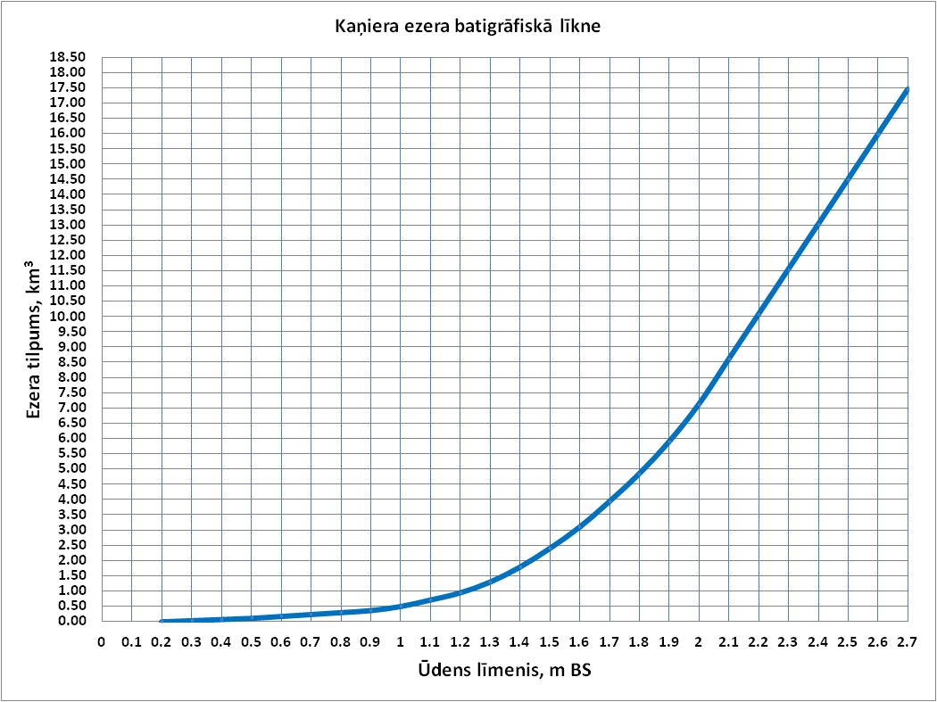
Ūdens līmeņa un ezera sakarību līknes koordinātes
...
H, m | 0 | 1 | 2 | 3 | 4
0.2 | 0.001 | 0.005 | 0.009 | 0.013 | 0.017
0.3 | 0.039 | 0.043 | 0.047 | 0.051 | 0.054
0.4 | 0.077 | 0.081 | 0.085 | 0.088 | 0.092
0.5 | 0.115 | 0.121 | 0.128 | 0.134 | 0.140
0.6 | 0.178 | 0.184 | 0.190 | 0.196 | 0.203
0.7 | 0.240 | 0.247 | 0.253 | 0.259 | 0.265
0.8 | 0.303 | 0.310 | 0.316 | 0.323 | 0.330
0.9 | 0.370 | 0.383 | 0.396 | 0.409 | 0.422
1.0 | 0.500 | 0.521 | 0.543 | 0.564 | 0.586
1.1 | 0.714 | 0.738 | 0.761 | 0.785 | 0.808
1.2 | 0.950 | 0.985 | 1.020 | 1.055 | 1.090
1.3 | 1.300 | 1.349 | 1.398 | 1.447 | 1.496
1.4 | 1.791 | 1.852 | 1.913 | 1.974 | 2.035
1.5 | 2.400 | 2.470 | 2.540 | 2.610 | 2.680
1.6 | 3.100 | 3.184 | 3.268 | 3.352 | 3.436
1.7 | 3.940 | 4.031 | 4.122 | 4.213 | 4.304
1.8 | 4.850 | 4.955 | 5.060 | 5.165 | 5.270
1.9 | 5.900 | 6.023 | 6.146 | 6.269 | 6.392
2.0 | 7.129 | 7.276 | 7.424 | 7.571 | 7.719
2.1 | 8.603 | 8.750 | 8.898 | 9.045 | 9.193
2.2 | 10.077 | 10.22 | 10.37 | 10.52 | 10.67
2.3 | 11.55 | 11.70 | 11.85 | 11.99 | 12.14
2.4 | 13.02 | 13.17 | 13.32 | 13.47 | 13.61
2.5 | 14.50 | 14.65 | 14.79 | 14.94 | 15.09
Kaņiera ezera batigrāfiskā līkne
 | Tilpums, km3
0.0
0.0
0.0
0.0
0.0
0.1
0.1
0.1
0.1
0.1
0.1
0.1
0.1
0.1
0.1
0.2
0.2
0.2
0.2
0.2
0.2 | 0.0014
0.2 | 0.0051866666667
0.2 | 0.0089733333333
0.2 | 0.01276
0.2 | 0.016546666667
0.3 | 0.020333333333
0.3 | 0.02412
0.3 | 0.027906666667
0.3 | 0.031693333333
0.3 | 0.03548
0.3 | 0.039266666667
0.3 | 0.043053333333
0.3 | 0.04684
0.3 | 0.050626666667
0.3 | 0.054413333333
0.4 | 0.0582
0.4 | 0.061986666667
0.4 | 0.065773333333
0.4 | 0.06956
0.4 | 0.073346666667
0.4 | 0.077133333333
0.4 | 0.08092
0.4 | 0.084706666667
0.4 | 0.088493333333
0.4 | 0.09228
0.5 | 0.096066666667
0.5 | 0.099853333333
0.5 | 0.10364
0.5 | 0.10742666667
0.5 | 0.11121333333
...
2.6 | 15.97 | 16.12 | 16.27 | 16.42 | 16.56
2.7 | 17.45
...

